価格表 4Ｐ
ナチュラルコンタクトプレートFibula④

商品名（規格） | 商品番号 | サイズ | JANコード
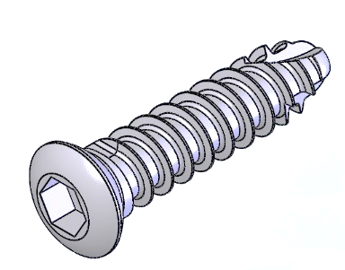 コーティカルスクリュー3.5 (未滅菌) | 3035-10 | 10㎜ | 4573399675730
 | 3035-12 | 12㎜ | 4573399675747
 | 3035-14 | 14㎜ | 4573399675754
 | 3035-16 | 16㎜ | 4573399675761
 | 3035-18 | 18㎜ | 4573399675778
 | 3035-20 | 20㎜ | 4573399675785
 | 3035-22 | 22㎜ | 4573399675792
 | 3035-24 | 24㎜ | 4573399675808
 | 3035-26 | 26㎜ | 4573399675815
 | 3035-28 | 28㎜ | 4573399675822
 | 3035-30 | 30㎜ | 4573399675839

商品名（規格） | 商品番号 | サイズ | JANコード
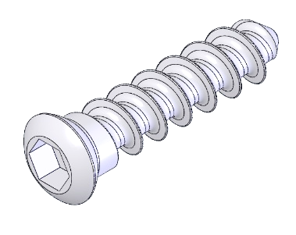 キャンセラススクリュー3.5 (未滅菌) | 3135-10 | 10㎜ | 4573399675846
 | 3135-12 | 12㎜ | 4573399675853
 | 3135-14 | 14㎜ | 4573399675860
 | 3135-16 | 16㎜ | 4573399675877
 | 3135-18 | 18㎜ | 4573399675884
 | 3135-20 | 20㎜ | 4573399675891
 | 3135-22 | 22㎜ | 4573399675907
 | 3135-24 | 24㎜ | 4573399675914

